상품제안서
ALIO 거치대OTG카드형 | 상품코드: F10926

 |  |  |  |  |  |  | 02-412-0044 | www.easy1.co.kr
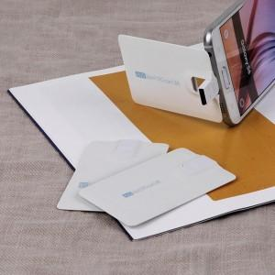

【상세/제작정보】 | ※ 제품특성상 단가 변동이 매우 유동적인 상품으로 주문전 꼭 확인 요청드립니다.

【인쇄/포장옵션】 | 풀칼라 / 포장지포장

【공급단가】 | 수량 | 100~ | 300~ | 500~ | 1,000~ | 3,000~
*VAT별도 | 8G | 5,450원 | 5,360원 | 5,230원 | 5,100원 | 5,010원
 | 16G | 5,560원 | 5,470원 | 5,340원 | 5,210원 | 5,120원
 | 32G | 6,250원 | 6,150원 | 6,000원 | 5,850원 | 5,750원
 | 64G | 11,930원 | 11,740원 | 11,450원 | 11,160원 | 10,970원

【상품 URL】 | http://www.easy1.co.kr/src/goods_detail.php?gdno=10926

